Задание 1
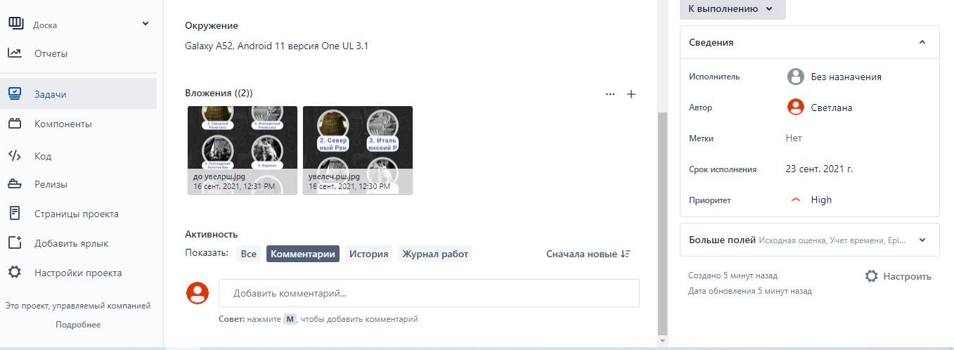
Задание 1 Увеличить шрифт на устройстве Android или iPhone, найти любое приложение, где после увеличения шрифтов "поедет" верстка. Завести баг-репорты в кол-ве от 1 до 5 (можно более). Я взяла приложение "Artly"
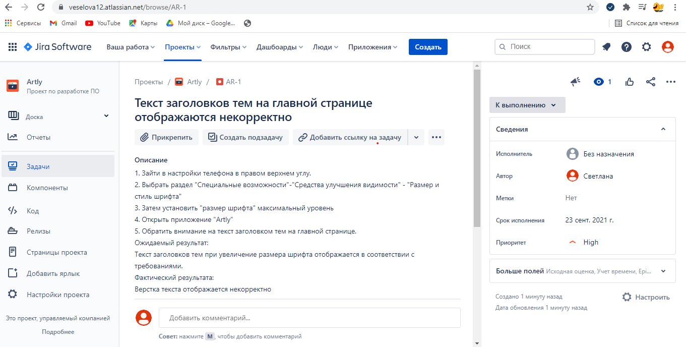 Прикрепить скриншот заведенного баг-репорта (в Jira/Trello/Redmine).

